Progetto
KIT MONITOR INTERATTIVI E SISTEMA DI VIDEOCONFERENZA
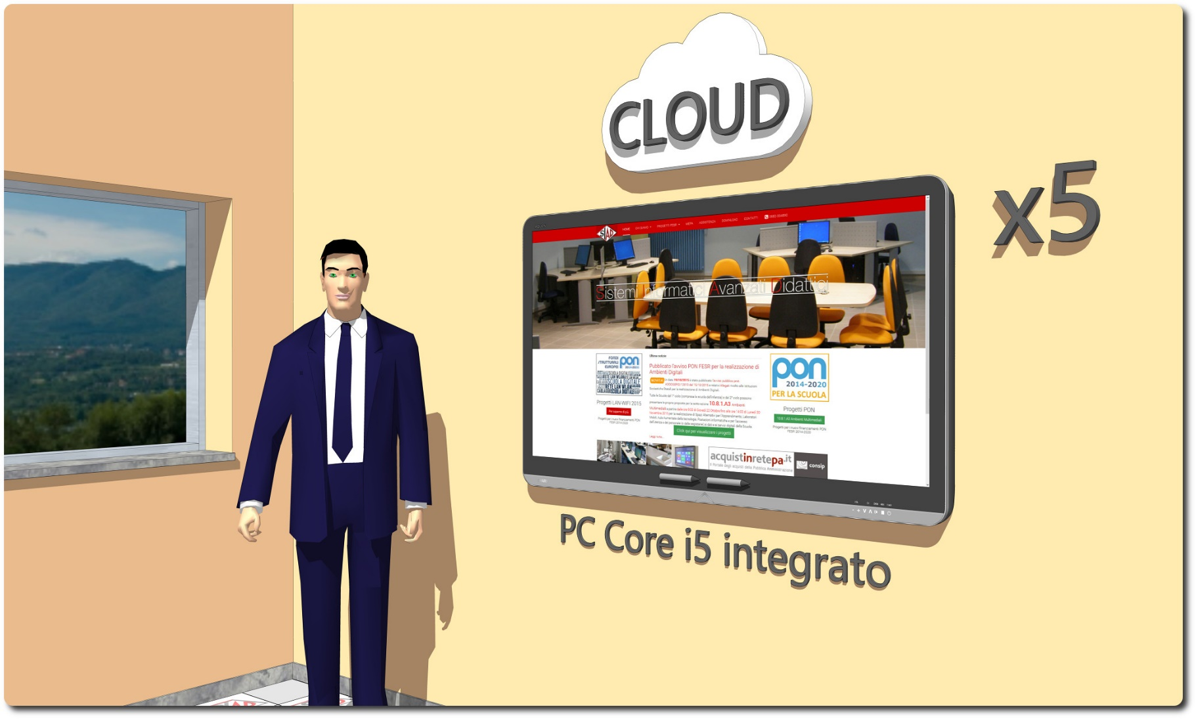

Descrizione Progetto (minore di 1300 caratteri)
OBIETTIVI E FINALITÀ DELLA SOLUZIONE Dotare la Scuola di Kit con Monitor Interattivo e Sistema per le videoconferenze e la formazione a distanza interattiva ad alta risoluzione. Creare delle aree attrezzate multifunzionali che consentano agli alunni di sperimentare in modo dinamico e partecipato la rielaborazione anche creativa di nozioni e conoscenze e all’insegnante di applicare procedure di tipo sperimentale proponendo la manipolazione di elementi grafici e multimediali, oltre che la realizzazione di dimostrazioni e proiezioni finalizzate ad offrire nuove opportunità verso la costruzione di apprendimenti partecipati e significativi tali da assicurare, assecondare, sostenere e perfezionare le possibilità di integrazione degli apprendimenti da parte degli allievi. LA SOLUZIONE È COMPOSTA DA: N. 5 Schermi interattivi completi di PC, Webcam ad alta definizione, Penna di interazione multifunzione, Software collaborativo con applicazioni specifiche Learning Tools differenziati per argomento: Matematica, Scienze, Disegno, Acquisizione, Scrittura, Geografia. Sistema di videoconferenza e formazione a distanza di tipo cloud.

Click qui per la Matrice Acquisti
Click qui per il riepilogo delle Spese Generali

